关系图
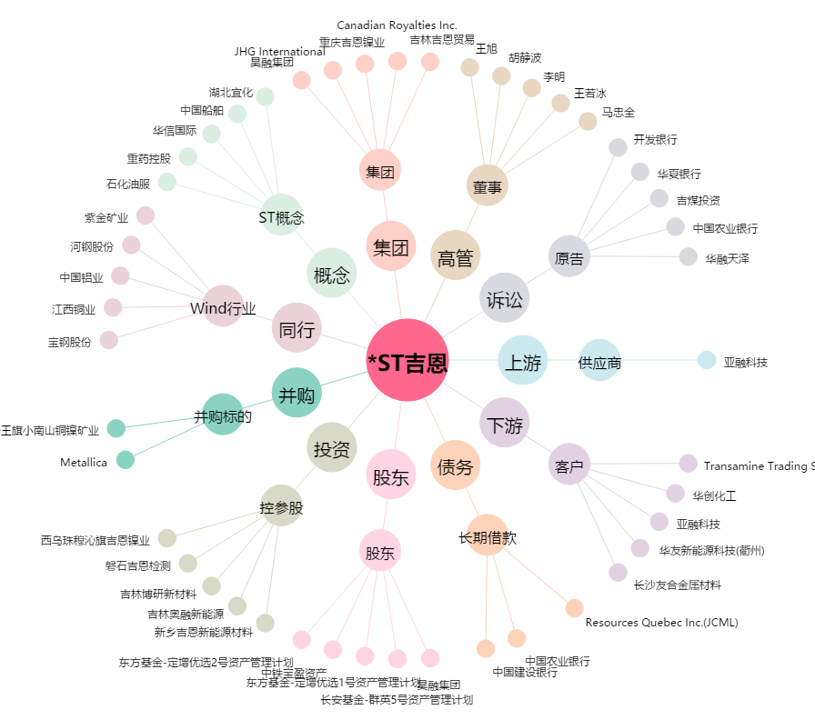
*ST吉恩[600432.SH] - 关系概览图

